2. Pivot VC
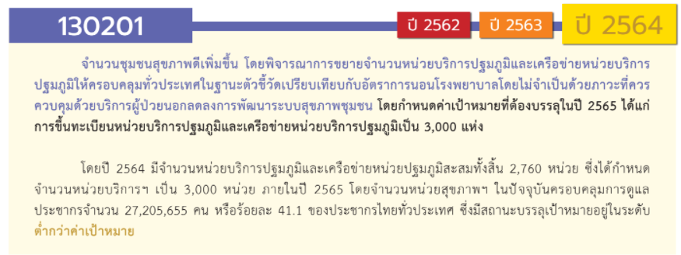
องค์ประกอบ/ปัจจัย | ปีงบประมาณ
 | 2561 | 2562 | 2563 | 2564 | 2565 | 2566 | รวมจำนวนโครงการ
ไม่สอดคล้องกับ V และ F ใด | 3 | 4 | 8 |  |  |  | 15
F00 | 3 | 4 | 8 |  |  |  | 15
130201V01 | 1 |  | 5 | 11 | 8 | 2 | 27
130201F0101 |  |  | 2 | 2 | 4 |  | 8
130201F0102 | 1 |  |  | 3 |  |  | 4
130201F0103 |  |  | 3 | 5 | 4 |  | 12
130201F0104 |  |  |  | 1 |  | 2 | 3
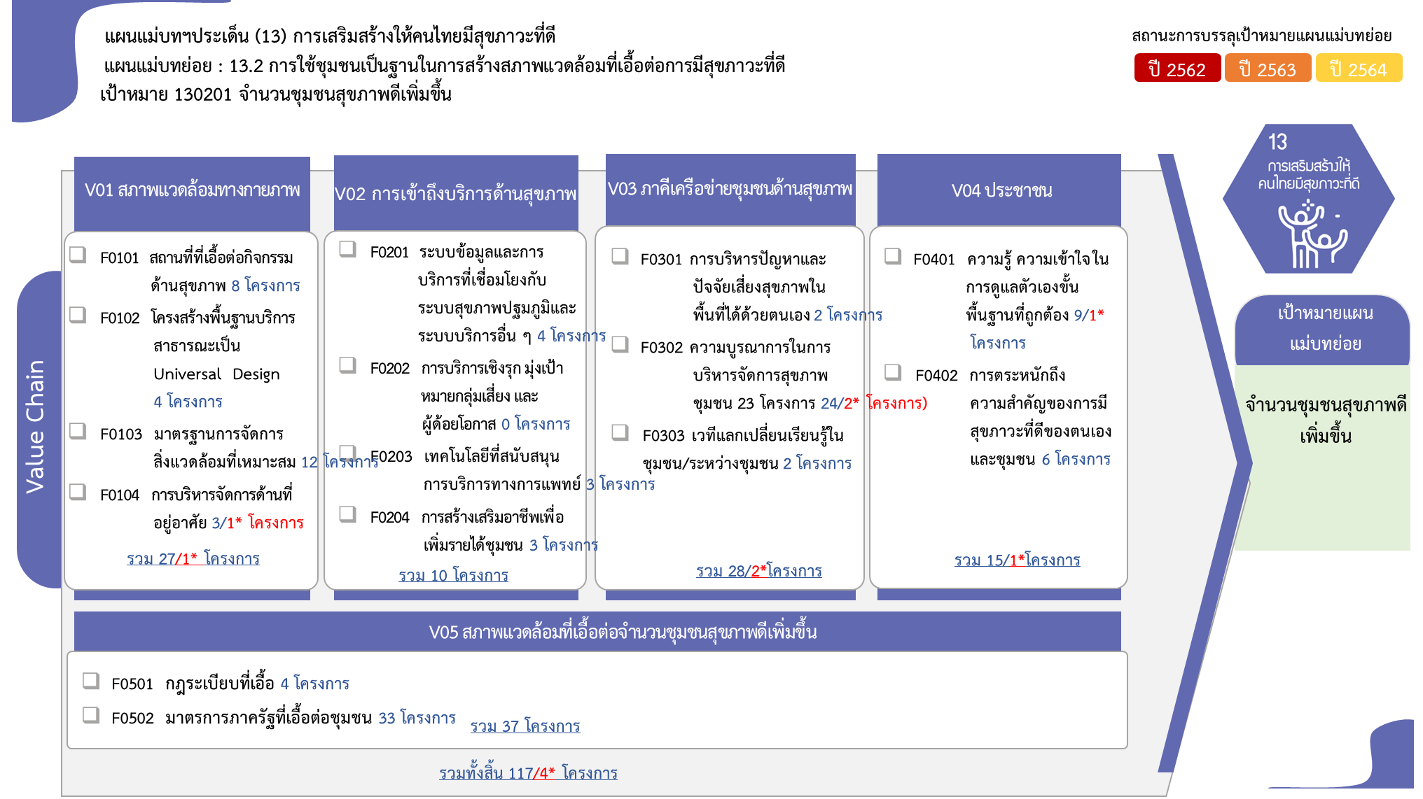
130201V02 |  |  | 3 | 3 | 4 |  | 10
130201F0201 |  |  |  | 1 | 3 |  | 4
130201F0202
130201F0203 |  |  |  | 2 | 1 |  | 3
130201F0204 |  |  | 3 |  |  |  | 3
130201V03 |  |  | 18 | 2 | 6 | 2 | 28
130201F0301 |  |  |  | 1 | 1 |  | 2
130201F0302 |  |  | 18 | 1 | 3 | 2 | 24
130201F0303 |  |  |  |  | 2 |  | 2
130201V04 |  |  | 3 | 3 | 8 | 1 | 15
130201F0401 |  |  | 2 | 2 | 4 | 1 | 9
130201F0402 |  |  | 1 | 1 | 4 |  | 6
130201V05 |  | 3 | 16 | 14 | 4 |  | 37
130201F0501 |  |  | 1 | 3 |  |  | 4
130201F0502 |  | 3 | 15 | 11 | 4 |  | 33
รวมจำนวนโครงการ | 4 | 7 | 53 | 33 | 30 | 5 | 132
*F00 หมายถึง โครงการไม่สอดคล้องกับองค์ประกอบและปัจจัยใดของเป้าหมายแผนแม่บทย่อย

 |  |  |  |  |  |  |  | หมายเหตุ: n* หมายถึง โครงการเพื่อขับเคลื่อนการบรรลุเป้าหมายตามยุทธศาสตร์ชาติ ประจำปีงบประมาณ พ.ศ. 2566
โครงการที่ไม่สอดคล้องกับองค์ประกอบและปัจจัยใดของเป้าหมายแผนแม่บทย่อย จำนวน 15 โครงการ

4. รวม
 | โครงการภายใต้เป้าหมายแผนแม่บทย่อย 130201 จำนวนชุมชนสุขภาพดีเพิ่มขึ้น โดยพิจารณาการขยายจำนวนหน่วยบริการปฐมภูมิและเครือข่ายหน่วยบริการปฐมภูมิให้ครอบคลุมทั่วประเทศ
กรุณา Log in เข้าระบบ eMENSCR ก่อนดำเนินการ Click ที่ link โครงการนั้น ๆ
หมายเหตุ : หากไม่ Login จะไม่สามารถดูรายละเอียดโครงการได้
โครงการที่ปรากฎเป็นโครงการที่ผ่านการอนุมัติจากผู้บริหาร (M7) ของหน่วยงานเท่านั้น (ข้อมูล ณ เดือนมีนาคม 2565)

ชื่อโครงการ/การดำเนินงาน | ปีงบประมาณ | วันที่เริ่มต้นโครงการ | วันที่สิ้นสุดโครงการ | หน่วยงานระดับกองหรือเทียบเท่า | หน่วยงานระดับกรมหรือเทียบเท่า | หน่วยงานระดับกระทรวงหรือเทียบเท่า | ประเภทโครงการ | องค์ประกอบ | ปัจจัย
การจัดการสภาพแวดล้อม SMART EA RMUTI สู่มหาวิทยาลัยสีเขียว | 2561 | สิงหาคม 2561 | สิงหาคม 2561 | คณะวิศวกรรมศาสตร์และสถาปัตยกรรมศาสตร์ | มหาวิทยาลัยเทคโนโลยีราชมงคลอีสาน | กระทรวงการอุดมศึกษา วิทยาศาสตร์ วิจัยและนวัตกรรม |  | 0 | F00
โครงการจัดหาครุภัณฑ์ศูนย์การแพทย์สมเด็จพระเทพรัตนราชสุดาฯ สยามบรมราชกุมารี | 2561 | ตุลาคม 2560 | กันยายน 2561 | ส่วนแผนและยุทธศาสตร์ | มหาวิทยาลัยศรีนครินทรวิโรฒ | กระทรวงการอุดมศึกษา วิทยาศาสตร์ วิจัยและนวัตกรรม |  | 0 | F00
โครงการศูนย์วิจัยและพัฒนาการออกแบบและผลิตชิ้นส่วนอุปกรณ์ทางการแพทย์ (Research and development center for Medical equipment design) เพื่อผู้สูงอายุ ผู้พิการและซ่อมบำรุง ดูแลรักษาเครื่องมือแพทย์ | 2561 | พฤศจิกายน 2560 | มิถุนายน 2561 | ส่วนแผนและยุทธศาสตร์ | มหาวิทยาลัยศรีนครินทรวิโรฒ | กระทรวงการอุดมศึกษา วิทยาศาสตร์ วิจัยและนวัตกรรม |  | 130201V01 | 130201F0102
โครงการจิตอาสารวมใจปรับปรุงภูมิทัศน์สำนักงาน สกสค.จังหวัดศรีสะเกษ เพื่อเฉลิมพระเกียรติเนื่องในโอกาสวันเฉลิมพระชนมพรรษา 28 กรกฎาคม 2562 | 2561 | กรกฎาคม 2561 | กรกฎาคม 2561 | สำนักงาน สกสค. จังหวัดศรีสะเกษ | สำนักงานคณะกรรมการส่งเสริมสวัสดิการและสวัสดิภาพครูและบุคลากรทางการศึกษา | กระทรวงศึกษาธิการ |  | 0 | F00
1-2-2 โครงการจัดสรรอุปกรณ์คุ้มครองความปลอดภัยส่วนบุคคล ปี 2562 | 2562 | ตุลาคม 2561 | กันยายน 2562 | กองกิจการสัมพันธ์ | การประปาส่วนภูมิภาค | กระทรวงมหาดไทย |  | 0 | F00
การควบคุมและป้องกันโรคพิษสุนัขบ้าและการจัดการปัญหาสุนัข แบบมีส่วนร่วมจากชุมชนอย่างยั่งยืนในจังหวัดเชียงใหม่ | 2562 | ตุลาคม 2561 | กันยายน 2562 | คณะสัตวแพทยศาสตร์ | มหาวิทยาลัยเชียงใหม่ | กระทรวงการอุดมศึกษา วิทยาศาสตร์ วิจัยและนวัตกรรม |  | 0 | F00
โครงการบริจาคโลหิตเพื่อถวายเป็นพระราชกุศล แด่พระบาทสมเด็จพระเจ้าอยู่หัว | 2562 | ตุลาคม 2561 | กันยายน 2562 | คณะวิทยาการจัดการ | มหาวิทยาลัยราชภัฏกำแพงเพชร | กระทรวงการอุดมศึกษา วิทยาศาสตร์ วิจัยและนวัตกรรม |  | 0 | F00
โครงการสยามหัวเราะ | 2562 | ธันวาคม 2561 | มิถุนายน 2562 | ส่วนแผนและยุทธศาสตร์ | มหาวิทยาลัยศรีนครินทรวิโรฒ | กระทรวงการอุดมศึกษา วิทยาศาสตร์ วิจัยและนวัตกรรม |  | 0 | F00
โครงการนักเรียนไทยสุขภาพดี (2562) | 2562 | ตุลาคม 2561 | กันยายน 2562 | สำนักพัฒนากิจกรรมนักเรียน | สำนักงานคณะกรรมการการศึกษาขั้นพื้นฐาน | กระทรวงศึกษาธิการ |  | 130201V05 | 130201F0502
โครงการ “ศธ.จิตอาสา การรณรงค์ลดการใช้พลาสติก” | 2562 | มิถุนายน 2562 | กันยายน 2562 | สำนักงานศึกษาธิการกรุงเทพมหานคร | สำนักงานปลัดกระทรวงศึกษาธิการ | กระทรวงศึกษาธิการ |  | 130201V05 | 130201F0502
โครงการการลดและคัดแยกขยะมูลฝอยในสำนักงานศึกษาธิการจังหวัดอุดรธานี | 2562 | ตุลาคม 2561 | กันยายน 2562 | สำนักงานศึกษาธิการจังหวัดอุดรธานี | สำนักงานปลัดกระทรวงศึกษาธิการ | กระทรวงศึกษาธิการ |  | 130201V05 | 130201F0502
แผนงานบริหารจัดการกองทุนภูมิปัญญาการแพทย์แผนไทย | 2563 | ตุลาคม 2562 | กันยายน 2563 | สำนักงานบริหารกองทุนภูมิปัญญาการแพทย์แผนไทย | กรมการแพทย์แผนไทยและการแพทย์ทางเลือก | กระทรวงสาธารณสุข |  | 130201V02 | 130201F0204
โครงการส่งเสริมสุขภาพและป้องกันโรคสู่ความเป็นเลิศ ด้วยการแพทย์แผนไทย การแพทย์ทางเลือก และสมุนไพร ปีงบประมาณ 2563 | 2563 | ตุลาคม 2562 | กันยายน 2563 | กองการแพทย์ทางเลือก | กรมการแพทย์แผนไทยและการแพทย์ทางเลือก | กระทรวงสาธารณสุข |  | 130201V02 | 130201F0204
โครงการเพิ่มศักยภาพคนมุกดาหารให้ก้าวทันไทยแลนด์ 4.0 กิจกรรมการเลี้ยงไก่ไข่เสริมไอโอดีนในโรงเรียน | 2563 | เมษายน 2563 | กันยายน 2563 | สำนักงานปศุศัตว์จังหวัดมุกดาหาร | กรมปศุศัตว์ | กระทรวงเกษตรและสหกรณ์ |  | 130201V02 | 130201F0204
การพัฒนาเมืองสมุนไพร (ส่งเสริมการปลูกและแปรรูปสมุนไพร)ภายใต้โครงการส่งเสริมกระบวนการผลิตการแปรรูปสินค้าเกษตรตามความต้องการของตลาดอย่างมีคุณภาพและได้มาตรฐาน | 2563 | มกราคม 2563 | กันยายน 2563 | สำนักงานเกษตรจังหวัดมหาสารคาม | กรมส่งเสริมการเกษตร | กระทรวงเกษตรและสหกรณ์ |  | 0 | F00
โครงการการพัฒนาคุณภาพชีวิตระดับอำเภอ (พชอ.) | 2563 | ตุลาคม 2562 | กันยายน 2563 | กองสนับสนุนสุขภาพภาคประชาชน | กรมสนับสนุนบริการสุขภาพ | กระทรวงสาธารณสุข |  | 130201V05 | 130201F0502
1-2-2 โครงการจัดสรรอุปกรณ์คุ้มครองความปลอดภัยส่วนบุคคล ปี 2563 | 2563 | ตุลาคม 2562 | กันยายน 2563 | กองกิจการสัมพันธ์ | การประปาส่วนภูมิภาค | กระทรวงมหาดไทย |  | 0 | F00
โครงการพัฒนาต้นแบบการบริการวิชาการด้านสุขภาพโดยมีชุมชนเป็นฐาน | 2563 | ตุลาคม 2562 | กันยายน 2563 | คณะพยาบาลศาสตร์ | มหาวิทยาลัยเชียงใหม่ | กระทรวงการอุดมศึกษา วิทยาศาสตร์ วิจัยและนวัตกรรม |  | 130201V03 | 130201F0302
โครงการเพิ่มความหลากหลายของหลักสูตรการให้บริการวิชาการในระดับชาติ | 2563 | ตุลาคม 2562 | กันยายน 2563 | คณะพยาบาลศาสตร์ | มหาวิทยาลัยเชียงใหม่ | กระทรวงการอุดมศึกษา วิทยาศาสตร์ วิจัยและนวัตกรรม |  | 0 | F00
การตลาดและการขายเครื่องดื่มแอลกอฮอล์บนอินเทอร์เน็ต | 2563 | เมษายน 2563 | มีนาคม 2564 | สถาบันวิจัยวิทยาศาสตร์สุขภาพ | มหาวิทยาลัยเชียงใหม่ | กระทรวงการอุดมศึกษา วิทยาศาสตร์ วิจัยและนวัตกรรม |  | 0 | F00
การศึกษาอัตราการติดเชื้อเอชไอวีโรคติดต่อทางเพศสัมพันธ์ ไวรัสตับบีและซี และพฤติกรรม ที่สัมพันธ์กับการติดเชื้อเอชไอวีในกลุ่มผู้ใช้สารเสพติดด้วยการฉีดโดยการใช้ “การสุ่มตัวอย่างแบบส่งต่อ” (Respondent-driven Sampling - RDS) ในพื้นที่จังหวัดเชียงใหม่ รอบที่ 2 (ภายใต้โครงการ ศึกษาสถานการณ์ ที่เกี่ยวข้องกับเอชไอวีในกลุ่มผู้ใช้ยาด้วยวิธีฉีด (PWID) โดยวิธีการสุ่มแบบเครือข่าย (RDS) ระยะที่ 2 ปีที่ 2) | 2563 | พฤษภาคม 2563 | มิถุนายน 2563 | สถาบันวิจัยวิทยาศาสตร์สุขภาพ | มหาวิทยาลัยเชียงใหม่ | กระทรวงการอุดมศึกษา วิทยาศาสตร์ วิจัยและนวัตกรรม |  | 130201V04 | 130201F0401
มหาวิทยาลัยเชียงใหม่ อาหารปลอดภัย (Food safety: CMU) ระยะที่ 3 | 2563 | ตุลาคม 2562 | กันยายน 2563 | คณะสัตวแพทยศาสตร์ | มหาวิทยาลัยเชียงใหม่ | กระทรวงการอุดมศึกษา วิทยาศาสตร์ วิจัยและนวัตกรรม |  | 130201V05 | 130201F0502
การจัดการปัญหาสุนัขในเขตมหาวิทยาลัยเชียงใหม่แบบมีส่วนร่วมจากชุมชนอย่างยั่งยืน ระยะที่ 3 | 2563 | ตุลาคม 2562 | กันยายน 2563 | คณะสัตวแพทยศาสตร์ | มหาวิทยาลัยเชียงใหม่ | กระทรวงการอุดมศึกษา วิทยาศาสตร์ วิจัยและนวัตกรรม |  | 130201V05 | 130201F0502
โครงการให้ความรู้การดูแลสุขภาพสำหรับสามเณรโรงเรียนพระปริยัติธรรมพระราหุล วัดปัญญานันทาราม | 2563 | มิถุนายน 2563 | มิถุนายน 2563 | คณะพยาบาลศาสตร์ | มหาวิทยาลัยเทคโนโลยีราชมงคลธัญบุรี | กระทรวงการอุดมศึกษา วิทยาศาสตร์ วิจัยและนวัตกรรม |  | 130201V04 | 130201F0401
โครงการมหาวิทยาลัยคุณธรรม (กิจกรรมทำความดีด้วยหัวใจ) | 2563 | กุมภาพันธ์ 2563 | กุมภาพันธ์ 2563 | คณะเทคโนโลยีการเกษตรและอุตสาหกรรมเกษตร | มหาวิทยาลัยเทคโนโลยีราชมงคลสุวรรณภูมิ | กระทรวงการอุดมศึกษา วิทยาศาสตร์ วิจัยและนวัตกรรม |  | 0 | F00
โครงการพัฒนางานวิจัย งานสร้างสรรค์ทางการแพทย์แผนจีน | 2563 | ตุลาคม 2562 | กันยายน 2563 | วิทยาลัยการแพทย์ทางเลือก | มหาวิทยาลัยราชภัฏจันทรเกษม | กระทรวงการอุดมศึกษา วิทยาศาสตร์ วิจัยและนวัตกรรม |  | 0 | F00
โครงการส่งเสริมสุขภาวะผู้สูงอายุในชุมชน เพื่อสร้างความสุขมวลรวมชุมชน | 2563 | ตุลาคม 2562 | กันยายน 2563 | กองนโยบายและแผน | มหาวิทยาลัยราชภัฏชัยภูมิ | กระทรวงการอุดมศึกษา วิทยาศาสตร์ วิจัยและนวัตกรรม |  | 130201V03 | 130201F0302
โครงการสร้างการเจริญเติบโตบนคุณภาพชีวิตที่ดีเป็นมิตรกับสิ่งแวดล้อม | 2563 | ตุลาคม 2562 | กันยายน 2563 | คณะวิทยาศาสตร์และเทคโนโลยี | มหาวิทยาลัยราชภัฏธนบุรี | กระทรวงการอุดมศึกษา วิทยาศาสตร์ วิจัยและนวัตกรรม |  | 130201V03 | 130201F0302
โครงการ Green University | 2563 | ตุลาคม 2562 | กันยายน 2563 | สำนักงานอธิการบดี | มหาวิทยาลัยราชภัฏนครราชสีมา | กระทรวงการอุดมศึกษา วิทยาศาสตร์ วิจัยและนวัตกรรม |  | 0 | F00
โครงการปรับปรุงซ่อมอาคารโรงเรือนปลูกพืชใช้น้ำน้อย 5 หลัง และระบบผักไฮโดรโปนิกส์ | 2563 | สิงหาคม 2563 | กันยายน 2563 | คณะเกษตรและอุตสาหกรรมเกษตร | มหาวิทยาลัยราชภัฏสุรินทร์ | กระทรวงการอุดมศึกษา วิทยาศาสตร์ วิจัยและนวัตกรรม |  | 130201V05 | 130201F0502
โครงการ URU ร่วมใจ แยกขยะเพื่อมหาวิทยาลัยสีเขียว | 2563 | มีนาคม 2563 | เมษายน 2563 | คณะวิทยาศาสตร์และเทคโนโลยี | มหาวิทยาลัยราชภัฏอุตรดิตถ์ | กระทรวงการอุดมศึกษา วิทยาศาสตร์ วิจัยและนวัตกรรม |  | 130201V05 | 130201F0502
การดูแลผู้สูงอายุที่บ้านโดยจิตอาสาหมอจิ๋ว | 2563 | ธันวาคม 2562 | มิถุนายน 2563 | ส่วนแผนและยุทธศาสตร์ | มหาวิทยาลัยศรีนครินทรวิโรฒ | กระทรวงการอุดมศึกษา วิทยาศาสตร์ วิจัยและนวัตกรรม |  | 130201V03 | 130201F0302
โครงการการสร้างจิตสำนึกและวินัยในการจัดการเรียนรู้เพื่อการดำเนินชีวิตที่เป็นมิตรกับสิ่งแวดล้อมเพื่อการพัฒนาที่ยั่งยืน | 2563 | กรกฎาคม 2563 | กันยายน 2563 | สำนักงานเขตพื้นที่การศึกษามัธยมศึกษา เขต 2 (กทม.) | สำนักงานคณะกรรมการการศึกษาขั้นพื้นฐาน | กระทรวงศึกษาธิการ |  | 130201V03 | 130201F0302
การสร้างวินัยและจิตสำนึกในการจัดการขยะมูลฝอย | 2563 | เมษายน 2563 | กันยายน 2563 | สำนักงานเขตพื้นที่การศึกษาประถมศึกษาอุดรธานี เขต 2 | สำนักงานคณะกรรมการการศึกษาขั้นพื้นฐาน | กระทรวงศึกษาธิการ |  | 130201V03 | 130201F0302
...

